关系图
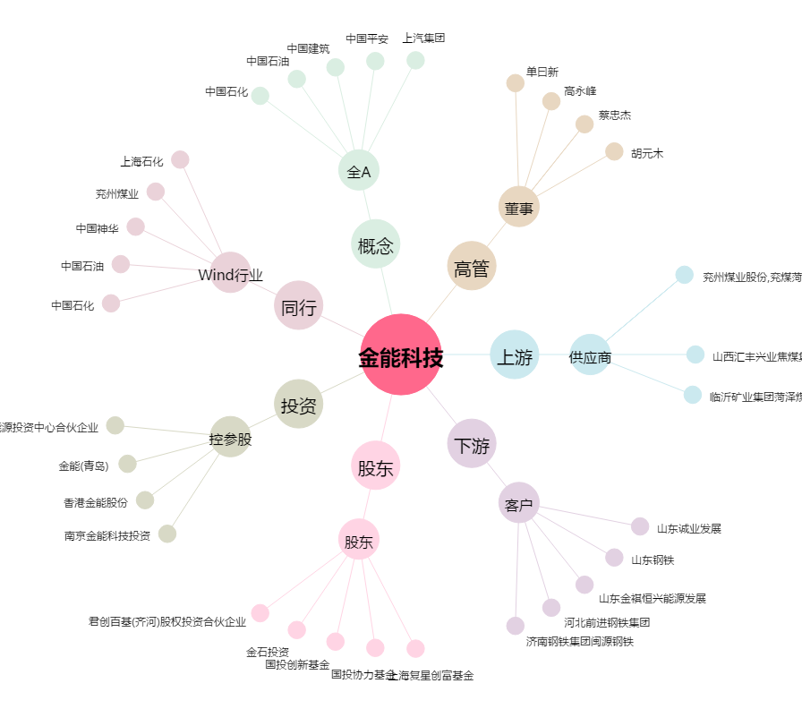
金能科技[603113.SH] - 关系概览图

